Feuil1
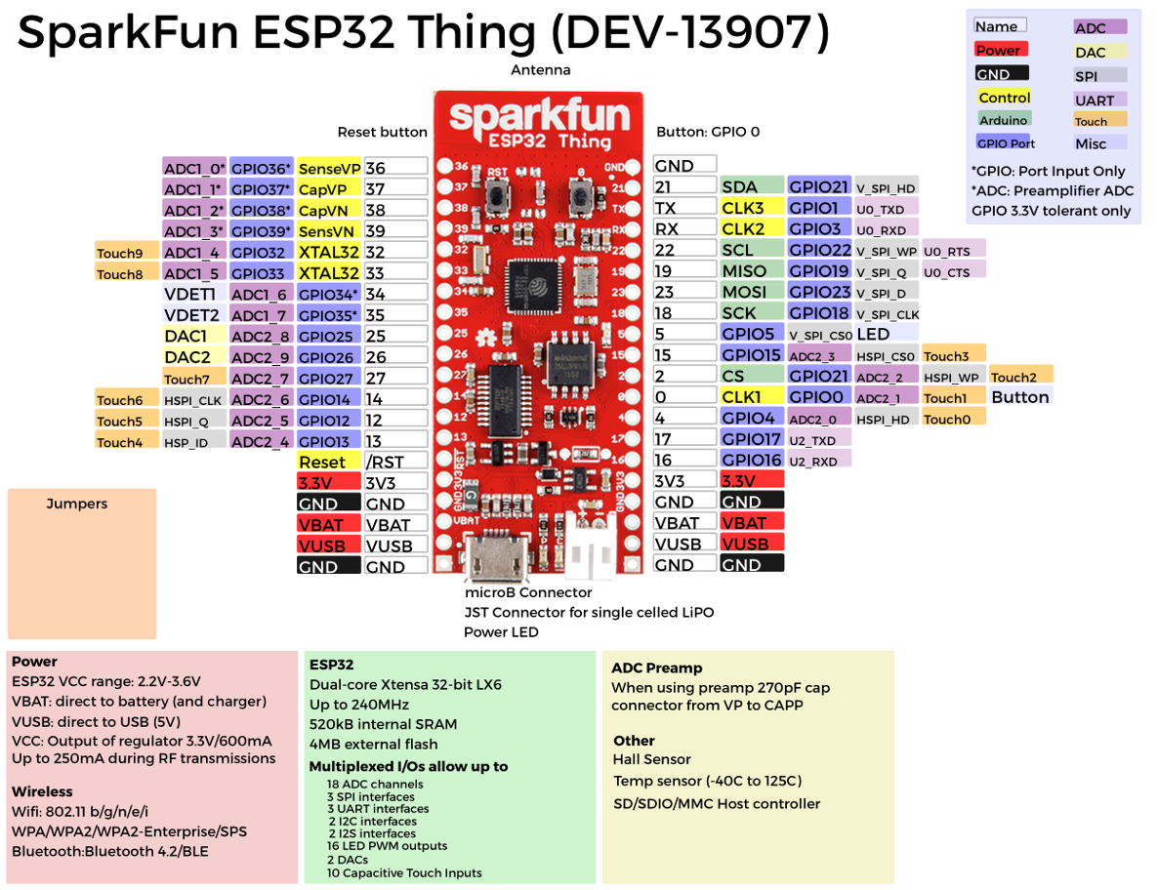
Device | Connexion | Nb pin
Batt. F-E | I2C | 2
Batt. Charger | SMBUS(I2C) | 2
Jetson | UART | 2

